Joueurs 50
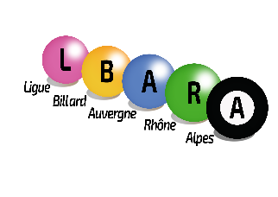
LIGUE DE BILLARD AUVERGNE-RHÔNE-ALPES
26, rue de Crimée
69001 LYON

FORMULAIRE DE REMBOURSEMENT Joueurs à 50

Pour tous les joueurs qui n'ont pas de défraiements fédéraux

OBJET DE LA DEMANDE

NOM |  |  | PRÉNOM

CLUB
 |  | Ref Site "ViaMichelin"
VILLE DÉPART |  | Base €/km |  | Nbre Km(*) |  |  | Montant
VILLE D'ARRIVÉE |  | 0.32 € |  | 0 |  |  | - €
 |  | PÉAGES (**) |  |  |  |  | - €
DATES | du | PARKING (**) |  |  |  |  | - €
 | au | REPAS (**) |  |  | 15.00 € | 0 | - €
(*) Nbre Km en Aet R - (**) joindre les justificatifs |  | NUITÉE (**) |  |  | 40.00 € | 0 | - €
Signature du demandeur |  | (**) |  |  |  |  | - €
 |  | (**) |  |  |  |  | - €
 |  | TOTAL |  |  |  |  | - €
 |  | % prise en charge par LBARA |  |  |  |  | 50%
 |  | Montant à rembourser |  |  |  |  | - €
Jours de compétition : 1 jour = 1 R; 2 jours = 3R+1N; 3 jours = 5R+2N
Adresser cette demande au responsable de la commission sportive

Zone réservée à la Ligue et au Trésorier
N° de pièce

Correspondance avec le trésorier de la LBARA : tresorier@billard-auvergne-rhone-alpes.com

